lines
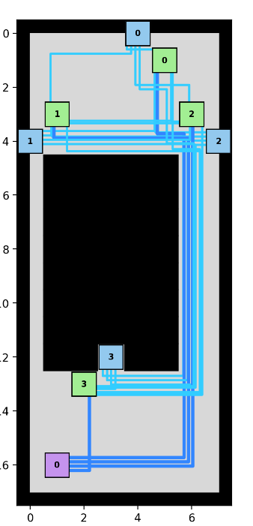
 | ID | dist | duriteType
0 | E0-C0 | 0.6 | 4
1 | E0-C1 | 2.4 | 4
2 | E0-C2 | 1.5 | 4
3 | E0-C3 | 5.1 | 4
4 | P0-E0 | 6.3 | 4
5 | E1-C0 | 1.8 | 4
6 | E1-C1 | 0.6 | 4
7 | E1-C2 | 2.1 | 4
8 | E1-C3 | 6 | 4
9 | P0-E1 | 6 | 4
10 | E2-C0 | 0.5 | 4
11 | E2-C1 | 1 | 4
12 | E2-C2 | 0.6 | 4
13 | E2-C3 | 5 | 4
14 | P0-E2 | 5 | 4
15 | E3-C0 | 5.5 | 4
16 | E3-C1 | 6 | 4
17 | E3-C2 | 5 | 4
18 | E3-C3 | 0.6 | 4
19 | P0-E3 | 1 | 4
20 | E1-E0 | 1.5 | 4
21 | E2-E0 | 0.5 | 4
22 | E3-E0 | 5.5 | 4
23 | E2-E1 | 1 | 4
24 | E3-E1 | 5.5 | 4
25 | E3-E2 | 5 | 4

